31 DE MARZO DOMINICANA DIGNA
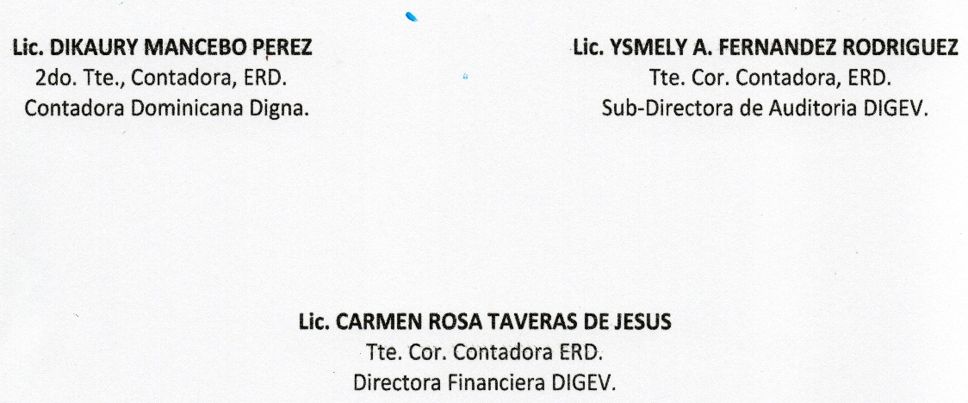
REPUBLICA DOMINICANA
Dirección General de las Escuelas Vocacionales de las FF. AA. y la P. N.
SANTO DOMINGO ESTE.
BALANCE GENERAL
AL 31 DE MARZO 2024
VALOR EN RD$
DOMINICANA DIGNA
 | ACTIVIDAD 009
 | ACTIVOS

 | ACTIVOS CORRIENTES
 | APROPIACION NO PROGRAMADA | 8,305,953.14
 | MODIFICACION PENDIENTE | -
 | TOTAL DE ACTIVOS CORRIENTES | 8,305,953.14

 | ACTIVOS NO CORRIENTES
 | BIENES DE USO (ACTIVOS NO FINANCIEROS) | 5,164,144.11
 | BIENES INTANGIBLES | -
 | TOTAL DE ACTIVOS NO CORRIENTES | 5,164,144.11
 | TOTAL DE ACTIVOS | 13,470,097.25
 |  |  |  |  | 80000000 | PRESUP INICIAL
 | PASIVOS |  |  | MENOS | 13470097.25 | TOTAL activos
 | PASIVOS CORRIENTES |  |  |  | 66529902.75 | resultado neto del ejercicio
 | RETENCIONES Y OTROS | 0.00
 | TOTAL PASIVOS CORRIENTES | 0.00

 | PASIVOS NO CORRIENTES
 | CUENTAS POR PAGAR | 0.00
 | TOTAL PASIVOS NO CORRIENTES | 0.00 | -

 | PATRIMONIO
 | PRESUPUESTO INICIAL | 80,000,000.00
 | MODIFICACION PRESUPUESTARIA | -
 | PRESUPUESTOS APROBADOS | 80,000,000.00
 | RESULTADOS NETO DEL EJERCICIO | 66,529,902.75
 | TOTAL DE PATRIMONIO | 13,470,097.25
 | TOTAL DE PASIVO Y PATRIMONIO | 13,470,097.25

